Estadísticas
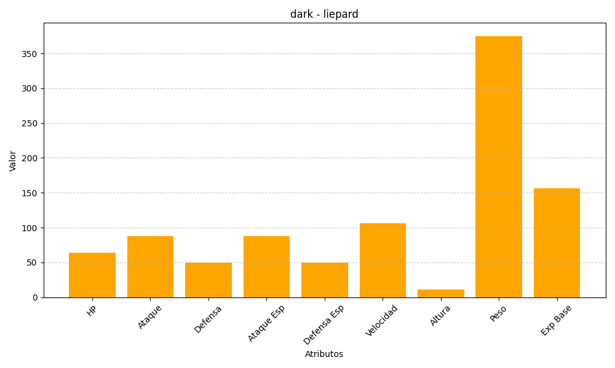
ID | Nombre | Tipo | HP | Ataque | Defensa | Ataque Especial | Defensa Especial | Velocidad | Altura | Peso | Experiencia Base
510 | liepard | dark | 64 | 88 | 50 | 88 | 50 | 106 | 11 | 375 | 156

